상품제안서
화이트유광 일자 머그(전사) | 상품코드: S12343

 |  |  |  |  |  |  | 02-713-8555 | www.synergygift.co.kr
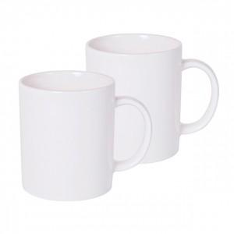

【상세/제작정보】 | 깔끔한 대중적인 머그컵

【인쇄/포장옵션】 | 기타 / 포장지포장

【공급단가】 | 수량 | 300~ | 1,000~ | 2,000~ | 3,000~ | 5,000~
*VAT별도 | 1도단면전사 | 1,620원 | 1,560원 | 1,500원 | 1,440원 | 1,400원
 | 골드라인(금테) | 2,020원 | 1,950원 | 1,870원 | 1,800원 | 1,750원

【상품 URL】 | https://www.synergygift.co.kr:443/src/goods_detail.php?gdno=6120

